管道系统图
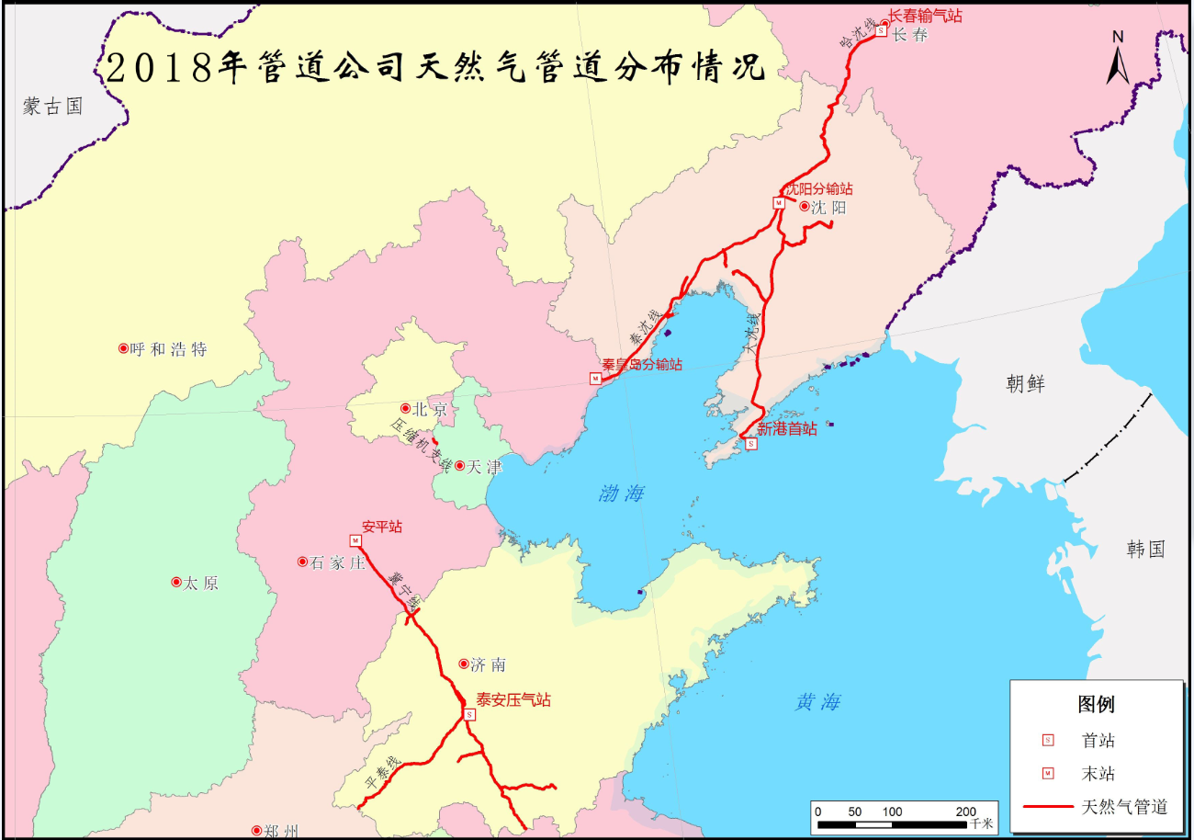
中国石油天然气股份有限公司管道分公司
天然气管道系统图

